Tổng quan QT
QUY TRÌNH ERP
Khách hàng | Bộ phận kinh doanh | Bộ phận kho | Bộ phận thu mua | Bộ phận kế toán công nợ NCC | Bộ phận kế toán công nợ Khách hàng
Tạo Báo Giá
Nhặt hàng - giữ hàng
Kế toán công nợ NCC
Yêu cầu Báo Giá
Yêu cầu mua hàng
Kế toán công nợ KH

Có sẵn
Không có sẵn
Check lại với NCC
Check PO, DNNK, Hóa đơn...
Lên PO
Đối chiếu công nợ
Giữ hàng
Đặt thu mua
Check đối chiếu công nợ
Trưởng nhóm duyệt đơn
Chốt đặt
Nhập kho
Gửi xác nhận công nợ
Không đủ, thiếu, sai sót

Xuất phiếu
Tạo PO mua hàng
Giữ hàng về
Đến hạn thanh toán
Lên DNTT
Đã khớp
Chưa khớp

SA check tiền
Check lịch hàng về
Thanh toán
Khách trả
Khách nợ lại
Packing - Dán tem
Khớp tiền
Đủ - Chốt

Bộ phận làm phiếu
Lên DNNK
Đơn tiền mặt
Đơn chuyển khoản
Kiểm tra tiền về và nhập Ngân hàng
Check phản hồi công nợ sales

Gom hàng

Check thu tiền mặt
Check khách nhận hàng
Trưởng phòng duyệt
KT hỗ trợ thu nợ
Nhập và khớp Ngân hàng
Điều phối
Khớp tiền về

Xử lý các phát sinh sau khi
Giao nhận đi giao

CM
Xử lý HĐ
Nhập lại hàng
Bảo hành

Làm báo cáo công nợ

QT thu mua
1. Quy trình hỏi hàng | Quy trình đặt hàng
Yêu cầu mua hàng
Tiếp nhận yêu cầu

Yêu cầu hỏi hàng
Nhận thông tin đơn hàng

Giá + MOQ
Check tồn chi nhánh
Check giá và tiến độ NCC

Check list stock
Tìm và check NCC
Tiến độ
Chốt đặt hàng
( Lên PO )
Thanh toán cọc %
Còn tồn
Hết tồn
COCQ
Theo PO

Đang stock sẵn
Không stock
Có thông tin
Theo dõi hàng
Thanh toán 100% cả đơn
 |  | Cách 1
Chưa có thông tin
Mã chuẩn
Điều chuyển
Thanh toán

Theo DNNK
 |  | Cách 2

Xác nhận chờ NCC phản hồi
Lên DNNK

Check lại hàng
( Hàng về đủ chưa..)

Trả lời sales

Check hóa đơn NCC xuất

Sheet2
 | Thư viện ERP
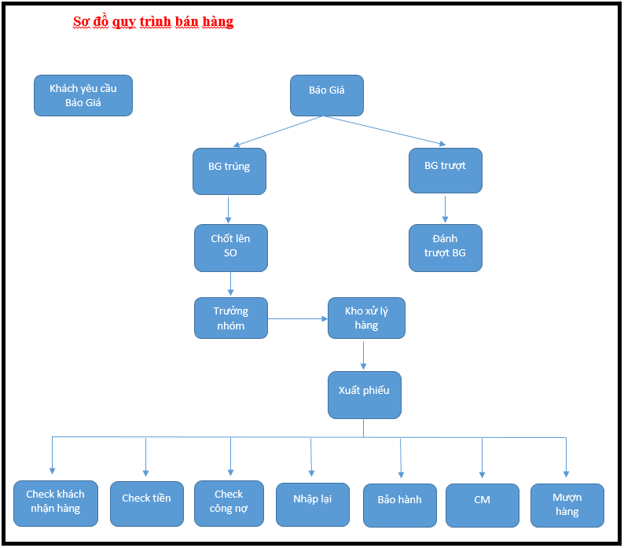
 | Quy trình

Kinh doanh | Đầu mục | Thao tác | Lỗi cơ bản | Một số câu hỏi liên quan
 | Tạo khách hàng | Kinh doanh -> Khách hàng -> Tạo khách hàng |  | 1. Khách hàng đã có liên hệ trùng trên hệ thống có tạo tiếp được khách mới hay không
 |  |  |  | 2

